关系图
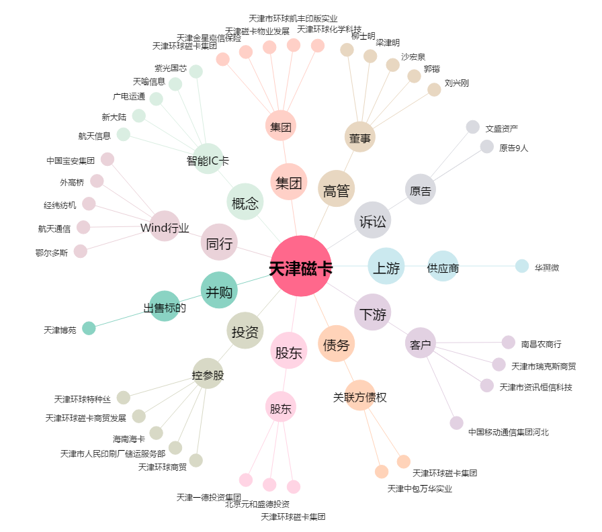
天津磁卡[600800.SH] - 关系概览图

